Change Scope
R09修改范围: 3.7 - 4.6 提交到SOP分支+R09分支的合入修改, R09分支: 于 2023-04-03 22:58:38 从SOP分支拉出, R08在 3.7 以后没有任何提交
模块 | 类型 | 描述 | 合入延峰仓库链接 | 需求来源和合入版本说明
安全 | bugfix | [707] [none] [pki only check if the certificate has expired] 系统时间未校准时不检查证书有效期 | http://222.190.133.163:8090/c/android/project/ford_phase5/prebuilts/HY11/baidu/+/51869 | 产线报DTC F00043
 | bugfix | [707] [none] [optimize certifi vaild check] 优化证书有效期检查判断条件 | http://222.190.133.163:8090/c/android/project/ford_phase5/prebuilts/HY11/baidu/+/51351
 | bugfix | 语音关闭安全管家应用时，“隐私权限申请”弹窗未关闭 | http://222.190.133.163:8086/c/android/project/ford_phase5/prebuilts/HY11/baidu/+/51021
账号 | bugfix | [CDX707][账号] 修复偶现没有返回账号信息的问题 APIMCIM-20497 | http://222.190.133.163:8090/c/android/project/ford_phase5/prebuilts/HY11/baidu/+/51449
 | feature | 个人中心页面删除个性化档案入口, APIMCIM-19261 | http://222.190.133.163:8086/c/android/project/ford_phase5/prebuilts/HY11/baidu/+/51290 | 在OTA1需求清单里
 | bugfix | 修复帐号列表从后台切回前台不实时刷新的问题 | http://222.190.133.163:8086/c/android/project/ford_phase5/prebuilts/HY11/baidu/+/51290
 | bugfix | 707签约管理tab更新粒子动效，全部同意增加临时态 | http://222.190.133.163:8086/c/android/project/ford_phase5/prebuilts/HY11/baidu/+/50603
 | bugfix | 个人中心-车辆信息卡片文案描述补全 | http://222.190.133.163:8086/c/android/project/ford_phase5/prebuilts/HY11/baidu/+/50603
 | bugfix | 修复快速点击退出支付弹框两次的问题 | http://222.190.133.163:8086/c/android/project/ford_phase5/prebuilts/HY11/baidu/+/50603
 | bugfix | 修复 APIMCIM-20281 Phase5:[CDX707][100%]New account can't display in account management screen | http://222.190.133.163:8090/c/android/project/ford_phase5/prebuilts/HY11/baidu/+/51449
 | bugfix | 修复账号登录时候查询车辆信息传值异常的问题 | http://222.190.133.163:8086/c/android/project/ford_phase5/prebuilts/HY11/baidu/+/50142
 | feature | 去掉流量统计代码, 按照福特安全评审意见去掉相关代码 | http://222.190.133.163:8086/c/android/project/ford_phase5/prebuilts/HY11/baidu/+/50603 | 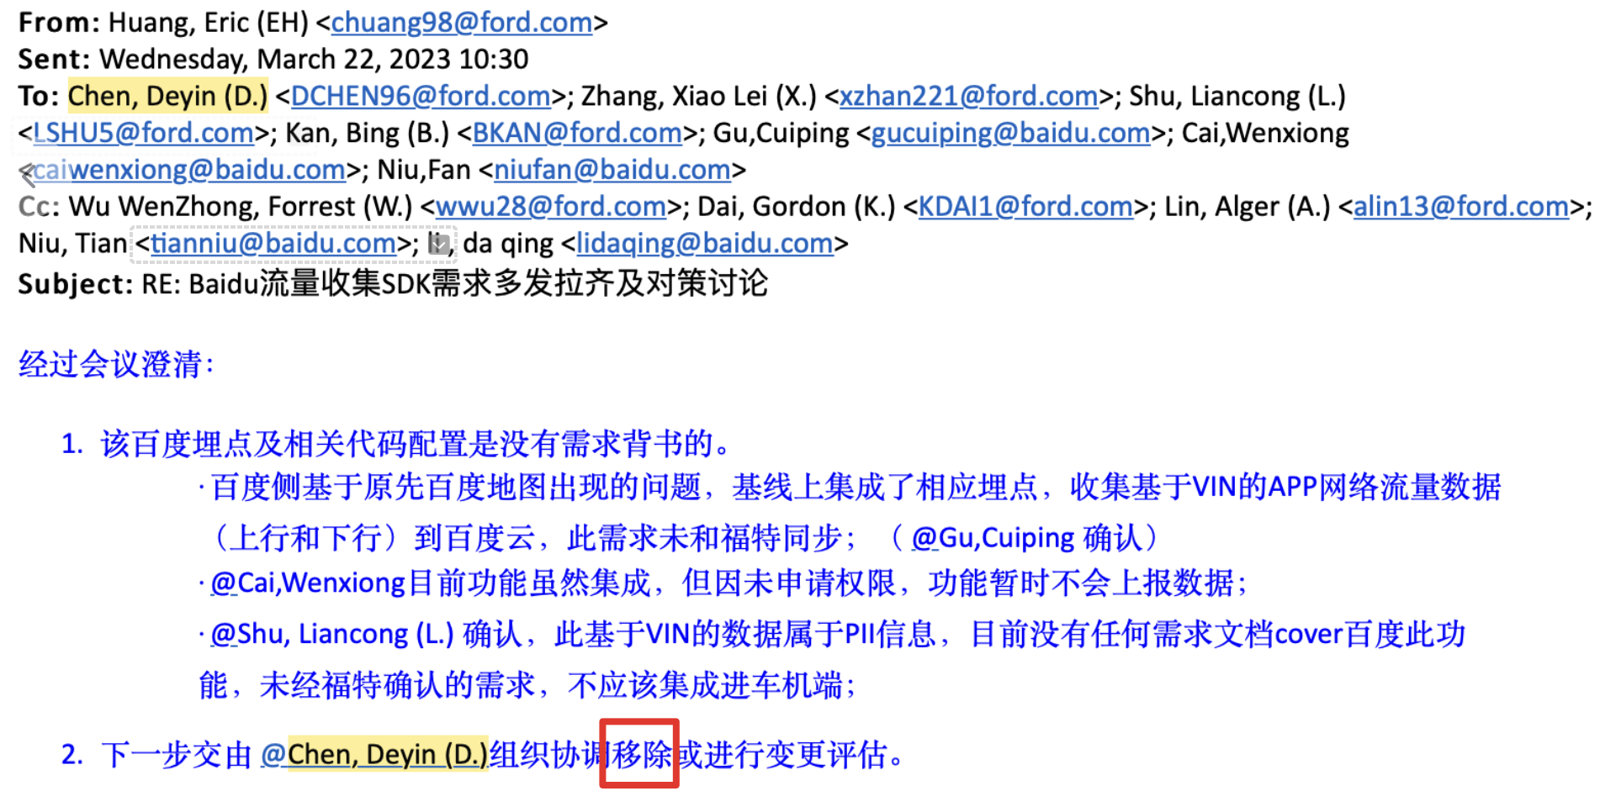
语音 | bugfix | [CDX707][语音]更新导航TTS播报文案, 修复 APIMCIM-15601 | http://222.190.133.163:8090/c/android/project/ford_phase5/prebuilts/HY11/baidu/+/51372
 | bugfix | 一般bug fix：APIMCIM-20075，APIMCIM-20077，APIMCIM-16778和其他icafe体验问题 | http://222.190.133.163:8086/c/android/project/ford_phase5/prebuilts/HY11/baidu/+/51290
 | bugfix | 关闭延长聆听后，3001错误码结束识别和thinking错误状态问题 | http://222.190.133.163:8086/c/android/project/ford_phase5/prebuilts/HY11/baidu/+/50603
 | bugfix | 进入帮助中心后退出再次进入，标题显示错误问题 | http://222.190.133.163:8086/c/android/project/ford_phase5/prebuilts/HY11/baidu/+/50603
 | bugfix | 个性化语音包下载使用后，退掉账号换不同的账号登录，此语音包依然在个性化语言包列表里 | http://222.190.133.163:8086/c/android/project/ford_phase5/prebuilts/HY11/baidu/+/50142
 | bugfix | [语音][可见即可说]配置解决：页面退出导航/进入后台，响应错误 | http://222.190.133.163:8086/c/android/project/ford_phase5/prebuilts/HY11/baidu/+/50142
 | bugfix | “打开电台/有声播放历史“实际上执行的是qq音乐的播放历史 | http://222.190.133.163:8086/c/android/project/ford_phase5/prebuilts/HY11/baidu/+/49922
 | bugfix | 屏蔽试看分钟提示控件，解决：APIMCIM-19083 Phase 5: 播放爱奇艺电视剧，VR：切换到第6集切换失败 | http://222.190.133.163:8086/c/android/project/ford_phase5/prebuilts/HY11/baidu/+/49922
 | bugfix | “打开电台/有声播放历史“实际上执行的是qq音乐的播放历史 | http://222.190.133.163:8086/c/android/project/ford_phase5/prebuilts/HY11/baidu/+/49890
 | bugfix | 集成语音技术部中配模型,优化"别接电话","你好领克"误唤醒及kws中高噪唤醒率较差问题 | http://222.190.133.163:8086/c/android/project/ford_phase5/prebuilts/HY11/baidu/+/49890
 | bugfix | 解决：所见即可说-系统设置-音效设置-语音“打开开关机提示音/打开触摸提示音”-执行失败 | http://222.190.133.163:8086/c/android/project/ford_phase5/prebuilts/HY11/baidu/+/49890
 | bugfix | 消息中西调用TTS，被打断后onSpeechInterrupt未回调问题 | http://222.190.133.163:8086/c/android/project/ford_phase5/prebuilts/HY11/baidu/+/50603
天气 | bugfix | widget跳转优化; | http://222.190.133.163:8086/c/android/project/ford_phase5/prebuilts/HY11/baidu/+/51290
 | bugfix | 天气应用关闭时，签约管理的页面没有关闭; | http://222.190.133.163:8086/c/android/project/ford_phase5/prebuilts/HY11/baidu/+/51290
 | bugfix | 修复车内PM2.5颜色问题, APIMCIM-19721 | http://222.190.133.163:8086/c/android/project/ford_phase5/prebuilts/HY11/baidu/+/50392
 | bugfix | 修复安全管家权限弹窗关闭逻辑 | http://222.190.133.163:8086/c/android/project/ford_phase5/prebuilts/HY11/baidu/+/50392
小程序 | bugfix | 移动网络定位获取不到问题; | http://222.190.133.163:8086/c/android/project/ford_phase5/prebuilts/HY11/baidu/+/51290
 | bugfix | 语音关闭小程序时，签约管理页面未关闭; | http://222.190.133.163:8086/c/android/project/ford_phase5/prebuilts/HY11/baidu/+/51290
 | bugfix | 增加针对Ethernet是否是有效连接的判断; | http://222.190.133.163:8086/c/android/project/ford_phase5/prebuilts/HY11/baidu/+/51290
 | bugfix | 定位SDK获取定位失败，添加引导提示Toast | http://222.190.133.163:8086/c/android/project/ford_phase5/prebuilts/HY11/baidu/+/50603
 | bugfix | 修改签约管理跳转流程,先判断是否登录, 再判断是否签约 | http://222.190.133.163:8086/c/android/project/ford_phase5/prebuilts/HY11/baidu/+/49922
 | bugfix | 埋点问题修复 | http://222.190.133.163:8086/c/android/project/ford_phase5/prebuilts/HY11/baidu/+/49922
 | bugfix | 修复安全扫描出的中危漏洞 | http://222.190.133.163:8086/c/android/project/ford_phase5/prebuilts/HY11/baidu/+/49922
消息中心 | bugfix | 修复关闭弹窗时tts依然继续播报的问题 | http://222.190.133.163:8086/c/android/project/ford_phase5/prebuilts/HY11/baidu/+/51290
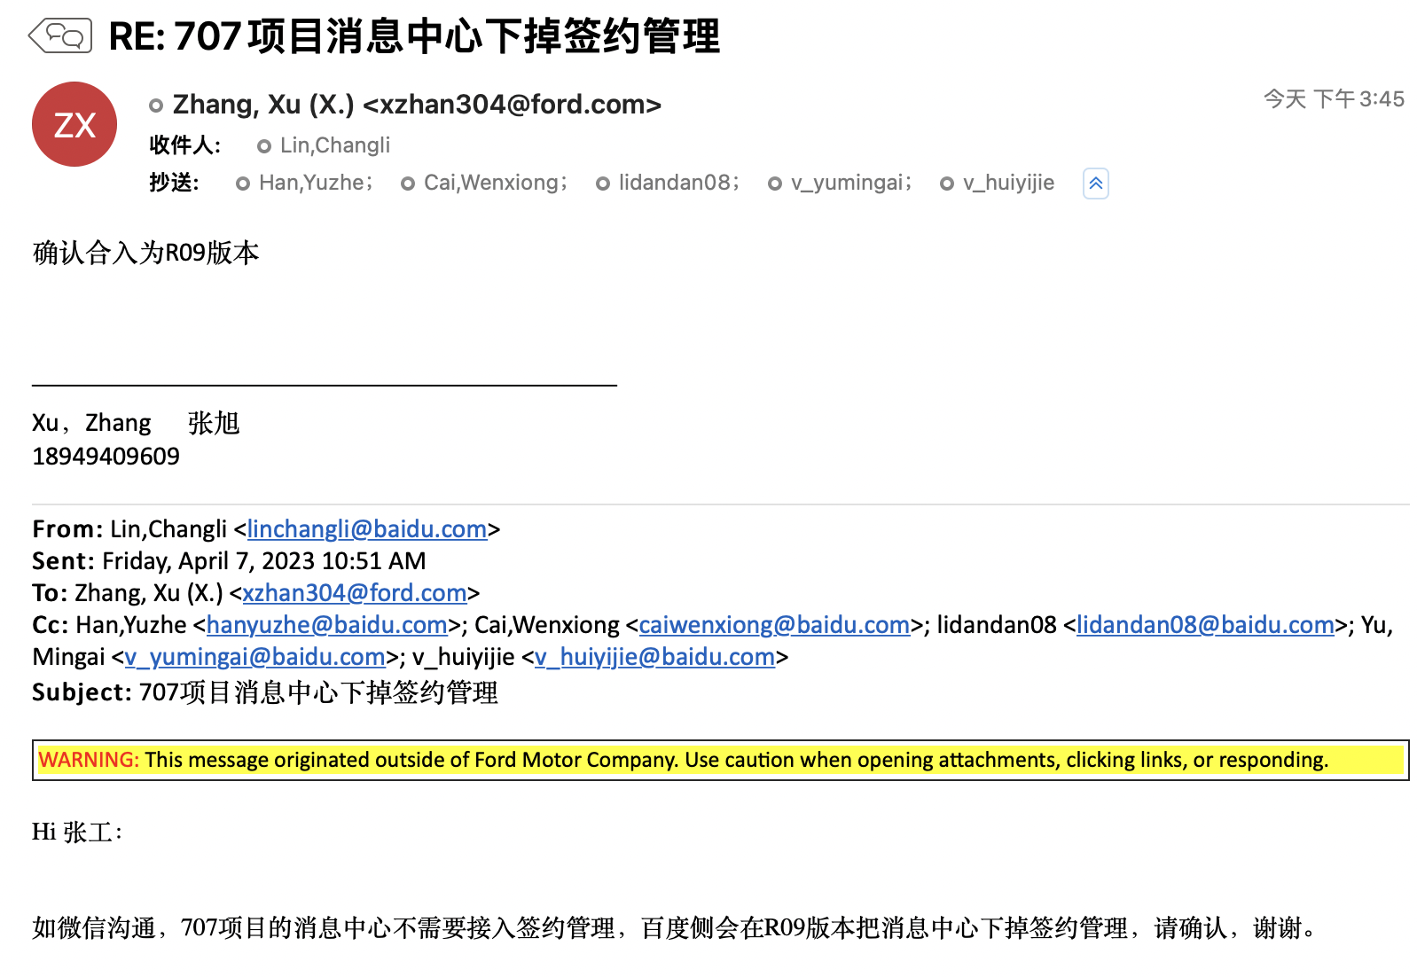
 | feature | 根据福特FO要求，消息中心去掉签约管理 APIMCIM-19381 APIMCIM-19346 | http://222.190.133.163:8086/c/android/project/ford_phase5/prebuilts/HY11/baidu/+/51290
 | bugfix | 消息弹窗内容字符长度显示不足24个字符问题修改； | http://222.190.133.163:8086/c/android/project/ford_phase5/prebuilts/HY11/baidu/+/50603
 | bugfix | 修复displayposition=5的消息(实车环境无此类消息)状态为showing时导致后面来的消息无法弹出问题 | http://222.190.133.163:8086/c/android/project/ford_phase5/prebuilts/HY11/baidu/+/49554
 | bugfix | 修改按钮字符长度计算问题 | http://222.190.133.163:8086/c/android/project/ford_phase5/prebuilts/HY11/baidu/+/49554
 | bugfix | APIMCIM-19135 Phase5:[CDX707][10%]The pop-up box can't display when receive new message | http://222.190.133.163:8086/c/android/project/ford_phase5/prebuilts/HY11/baidu/+/49554
 | bugfix | 修复关闭弹窗时tts依然继续播报的问题; | http://222.190.133.163:8086/c/android/project/ford_phase5/prebuilts/HY11/baidu/+/50603
地图 | bugfix | 修复切换视角语音播报与文字提醒不一致的问题, APIMCIM-15601 | http://222.190.133.163:8086/c/android/project/ford_phase5/prebuilts/HY11/baidu/+/51290
 | bugfix | 合入主线PL23版本, 修复依赖主线解决的bug | http://222.190.133.163:8086/c/android/project/ford_phase5/prebuilts/HY11/baidu/+/51290
 | bugfix | 修复中控屏有车道线Pano没有车道线的问题 | http://222.190.133.163:8086/c/android/project/ford_phase5/prebuilts/HY11/baidu/+/51058
 | bugfix | 修复导航时组队管理界面多次点击回退按钮导致回退到算路页面的问题 | http://222.190.133.163:8086/c/android/project/ford_phase5/prebuilts/HY11/baidu/+/51058
 | bugfix | 修复队友排名的头像一直在起点处 APIMCIM-18983 | http://222.190.133.163:8086/c/android/project/ford_phase5/prebuilts/HY11/baidu/+/51058
 | bugfix | 行驶至环岛，AR导航界面显示不正确, APIMCIM-17128 | http://222.190.133.163:8086/c/android/project/ford_phase5/prebuilts/HY11/baidu/+/51058
 | bugfix | 中控屏幕和ar导航的指引标志不一样 | http://222.190.133.163:8086/c/android/project/ford_phase5/prebuilts/HY11/baidu/+/51058
 | bugfix | 修复LionSearchResultlistFragment内存泄露问题 | http://222.190.133.163:8086/c/android/project/ford_phase5/prebuilts/HY11/baidu/+/51058
 | bugfix | 修复安全漏洞, V1签名修改为v2签名 | http://222.190.133.163:8086/c/android/project/ford_phase5/prebuilts/HY11/baidu/+/51058
 | bugfix | 处理高速模式下AR投屏上的一些问题：当前道路名显示错误的问题、长的高速路名显示不全、诱导距离比中控刷新慢 | http://222.190.133.163:8086/c/android/project/ford_phase5/prebuilts/HY11/baidu/+/50603

 | feature | 【地图】AR导航新增故障+过温提示, 地图FO提的需求 | http://222.190.133.163:8086/c/android/project/ford_phase5/prebuilts/HY11/baidu/+/50603
 | bugfix | ar导航中，出现区间测速，车道线面板移动了一下 | http://222.190.133.163:8086/c/android/project/ford_phase5/prebuilts/HY11/baidu/+/50603
 | bugfix | 修复进入设置前后音量不一致问题 | http://222.190.133.163:8086/c/android/project/ford_phase5/prebuilts/HY11/baidu/+/50392
 | bugfix | 修复内存泄露问题 | http://222.190.133.163:8086/c/android/project/ford_phase5/prebuilts/HY11/baidu/+/50392
 | bugfix | 修复随心听等其它应用右半屏投屏时，打开AR投屏看不到AR投屏的问题 | http://222.190.133.163:8086/c/android/project/ford_phase5/prebuilts/HY11/baidu/+/50392
 | bugfix | 修复【偶现】导航中，放大图和设置面板重叠 | http://222.190.133.163:8086/c/android/project/ford_phase5/prebuilts/HY11/baidu/+/50392
 | bugfix | 子poi推荐显示不合理 | http://222.190.133.163:8086/c/android/project/ford_phase5/prebuilts/HY11/baidu/+/49922
 | bugfix | 修复设置界面进入语音包界面之后退出弹出已开启全览模式自动关闭Toast问题 | http://222.190.133.163:8086/c/android/project/ford_phase5/prebuilts/HY11/baidu/+/49922
 | bugfix | APIMCIM-14895 Phase 5：【必现】夜间模式下巡航界面路况看不清 | http://222.190.133.163:8086/c/android/project/ford_phase5/prebuilts/HY11/baidu/+/49922
 | bugfix | APIMCIM-14490 Phase 5：【偶现】VR“前方还有几个红绿灯”，TTS回复不准确 | http://222.190.133.163:8086/c/android/project/ford_phase5/prebuilts/HY11/baidu/+/49922
 | bugfix | 修复路线全览模式默认关闭的问题 | http://222.190.133.163:8086/c/android/project/ford_phase5/prebuilts/HY11/baidu/+/49922
 | bugfix | card1，AR导航环岛图被遮挡部分 | http://222.190.133.163:8086/c/android/project/ford_phase5/prebuilts/HY11/baidu/+/49922
 | bugfix | APIMCIM-19159 Phase 5：【必现】路口放大图的数字颜色与其他字的颜色不统一 | http://222.190.133.163:8086/c/android/project/ford_phase5/prebuilts/HY11/baidu/+/49922
 | bugfix | APIMCIM-18047 Phase 5：【必现】百度地图的版本号显示不全 | http://222.190.133.163:8086/c/android/project/ford_phase5/prebuilts/HY11/baidu/+/49922
 | bugfix | APIMCIM-16737 Phase 5：【必现】当剩余公里数为整数时，公里数和剩余时间就会变成一行显示 | http://222.190.133.163:8086/c/android/project/ford_phase5/prebuilts/HY11/baidu/+/49922
 | bugfix | APIMCIM-19157 Phase 5：【必现】巡航车头向上模式，车标偏上 | http://222.190.133.163:8086/c/android/project/ford_phase5/prebuilts/HY11/baidu/+/49922
 | bugfix | APIMCIM-18849 Phase 5：【必现】地图首页点击搜索框后返回，车标消失 | http://222.190.133.163:8086/c/android/project/ford_phase5/prebuilts/HY11/baidu/+/49922
 | bugfix | 杀掉地图重启，地图不显示账号登录，切换到后台再次进入才显示登录 | http://222.190.133.163:8086/c/android/project/ford_phase5/prebuilts/HY11/baidu/+/49922
输入法 | bugfix | 拼音输入时，删除输入框文字，根据光标前文字显示联想词； | http://222.190.133.163:8086/c/android/project/ford_phase5/prebuilts/HY11/baidu/+/49554
 | bugfix | 修复“点击设置页面空白区域有触摸音效”问题 | http://222.190.133.163:8086/c/android/project/ford_phase5/prebuilts/HY11/baidu/+/49554
 | bugfix | 修复index越界异常 | http://222.190.133.163:8086/c/android/project/ford_phase5/prebuilts/HY11/baidu/+/49554
随心看 | bugfix | fix:修复语音点播因触发安全策略不弹窗问题 fix:修复widget偶现下一集不可点问题[edc-scrum-57731] fix：自动登录逻辑优化 fix:对齐文档调整TTS fix:『购买爱奇艺会员』去除多余的TTS[edc-scrum-61241] fix:去除暂停的TTS fix:修复购买会员完成后没有刷新用户信息导致VIP状态不对问题[edc-scrum-60837] fix:修复播放页触发登录后的逻辑 fix:修复播放遇到某异常UI上没有处理[edc-scrum-60740] fix：修复首页收藏按钮可见即可说无法点击问题[bug-id:edc-scrum-59977] fix:修复了『播放最后一集』从第一集播放的问题[edc-scrum-61610] fix:修复语音『打开随心看』会无条件回到首页问题 fix：解决未同意免责声明情况下DCS点播无反应的问题 fix：修复小视频、爱奇艺亮度/音量滑动调节卡顿问题[bug-id:edc-scrum-59757] fix：更新SDK使用两个AudioFocusChangeListener[edc-scrum-51628] fix:调整在control屏播放时widget不再刷新内容[edc-scrum-57957] fix:撤销百度协议后应用退出需要还原widget状态[edc-scrum-61750] fix:修复小视频收藏页所见即可说不能切换TAB问题[edc-scrum-59867] fix:edc-scrum-60817:爱奇艺播放页面prepare回调中强化VoiceType的判断，需要与set的地方保持一致,不然判断会一直为true fix:修复标题带有换行符号的问题[edc-scrum-63418] fix:修复点关闭floating按钮时下拉面板会闪一下问题[edc-scrum-63422] fix:去除结束投屏释放播放器代码 fix:调整不能播放时的浮层显示需要隐藏投屏弹窗[edc-scrum-62871] fix:修复当Activity finish后接口数据回来快于Present释放导致的问题[edc-scrum-60889] fix:修复点击购买数组越界问题[edc-scrum-62693] fix:修复爱奇艺首次播放时端状态中蓝牙状态不对问题[edc-scrum-61017] fix: 修复在弱网情况下点击快捷面板后退出随心看引发 crash 的问题 [bug-id: edc-scrum-60771] fix：-重播显示之后投屏按钮没有隐藏； -重播显示之后下面板没有改变按钮状态，没有改变widget状态； -试看结束之后隐藏投屏按钮，更新widget和下拉面板状态 -解决播放记录非电视剧显示已看完状态 fix:修复投屏被覆盖问题[edc-scrum-63421] fix：-解决投屏播放过程中撤销百度协议后，再次进入随心看可以直接选择视频播放 fix：-解决小视频点击会出现重播 fix：-解决爱奇艺账号登录出现登录过期问题 [bug-id:edc-scrum-58975] fix：-增加签约管理语音关闭应用时关闭签约 fix：优化检查签约逻辑，放在onResume中[edc-scrum-64779] fix:修复pano屏toast显示不到1秒就被隐藏问题 fix:修复小视频搜索空指针异常，以及 Vts 文本缺失问题 [bug-id: edc-scrum-62177] fix:修复语音指令『播放最后一集』播放了倒数第二集问题 fix：-打开USB视频，由应用自己播报 [bug-id:edc-scrum-58975] fix：-解决偶现无法加载更多问题；-解决投屏播放完成，自动播放下一个的时候会跳过一集 | http://222.190.133.163:8086/q/project:android%252Fproject%252Fford_phase5%252Fpackages%252Fapps%252FVideoPlayer+branch:FORD_PHASE5_CDX707_SOP,50
随心听 | bugfix | fix: 修复widget偶现不刷新专辑图片问题[bug-id:edc-scrum-60398][bug-id:edc-scrum-60420] fix: 修正二维码登录超时刷新时间，与云端接口保持一致 [bug-id: edc-scrum-59974] fix: 移除电台收藏页面编辑后加载loading框[bug-id:edc-scrum-60421] fix: [bug-id: edc-scrum-59530] fix: 首页全部指令按钮有点击态但没有进入页面【bug-id : edc-scrum-59770】 fix: 修复休眠后重启音源恢复后未播放问题[story-id:edc-scrum-55499] fix: 补充福特埋点[bug-id:edc-scrum-59166] fix: 优化音乐收藏全选删除逻辑[story-id:edc-scrum-55566] fix: 修复音乐我的收藏删除限制50首问题[bug-id:edc-scrum-59008] fix: 替换语音sdk V1.1.4[story-id:edc-scrum-55504] fix: 新增附近电台和各播放页数据缓存时展示loading态[bug-id:edc-scrum-60401][bug-id:edc-scrum-41123] fix: 修复widget在编辑后无法显示专辑图片问题[bug-id:edc-scrum-62245] fix: 音乐列表页"全部播放"按钮在列表刷新后展示[bug-id:edc-scrum-61673] fix: 升级 SDK 以及应用版本,修复播放列表相关的检测逻辑 [bug-id: edc-scrum-60105] fix: 副驾随心听投屏时，断开蓝牙耳机退出投屏[bug-id:edc-scrum-60590] fix: 修复歌词在播放中切换出现错误跳转的问题 [bug-id: edc-scrum-60407] fix: 副驾随心听投屏时，断开蓝牙耳机退出投屏，重新连接恢复投屏[bug-id:edc-scrum-60590] fix: 优化列表分页加载，提上流畅度, 更新音乐、有声、新闻分页组件 [story-id: edc-scrum-60113] fix: 修复歌词刷新逻辑异常退出问题[bug-id:edc-scrum-60739] fix: 首页内容卡片骨架图整理，新闻卡片骨架图变更【bug-id : edc-scrum-60104】 fix: 全局列表分页优化 [story-id: edc-scrum-60113] fix: 添加ageAudioFocusManager、BluetoothHeadsetGuideDialog逻辑防护[story-id:edc-scrum-58373] fix: 登录页面修改（显示上次登录的轨迹标签）【bug-id : edc-scrum-60498】 fix: 修复参数cuid上报异常问题[story-id:edc-scrum-58373] fix: 修复音乐每日精选在插入搜索(与每日精选相同id的)歌曲后引起空指针问题[bug-id:edc-scrum-60784] fix: 修复搜索结果页清除搜索词后展示异常问题[bug-id:edc-scrum-60754] fix: 修复自建歌单数据异常时toast展示err_code=2111问题[bug-id:edc-scrum-60755] fix: 修复电台歌单列表过期导致无法播放问题[bug-id:edc-scrum-63127] fix: 修复副驾连接蓝牙后快速点击播放从功放播出的问题[bug-id:edc-scrum-61651] fix: 语音指令：查看播放列表需本地音频支持[bug-id:edc-scrum-62612] fix: 首页上下滑动卡片中的内容时容易触发横向滑动，形成滑动干涉【bug-id : edc-scrum-62773】 fix: 语音打开（随心听/QQ音乐等）随心听执行时播报"好的"[bug-id:edc-scrum-62049] fix: 修复QQ音乐收藏页面编辑状态显示异常问题[story-id:edc-scrum-62109] fix: 修复中危漏洞[story-id:edc-scrum-58373] fix: 修复有声个人中心VIP购买¥符号显示不正确问题[bug-id:edc-scrum-46062] fix: 修复歌手搜索列表空指针问题[story-id:edc-scrum-62109] fix: 修复有声个人中心页面退出登录后展示逻辑[bug-id:edc-scrum-64898] fix: 修复有声个人 | http://222.190.133.163:8086/q/project:android%252Fproject%252Fford_phase5%252Fpackages%252Fapps%252FAudioPlayer+branch:FORD_PHASE5_CDX707_SOP,50

R09 hotfix 修改范围: 4.7 -4.21 提交到R09分支的合入修改
模块 | 类型 | 描述 | 合入延峰仓库链接 | 需求来源和合入版本说明
安全 | 改进优化 | PKI APP specifies TLS 1.2 version for HTTPS | http://222.190.133.163:8090/c/android/project/ford_phase5/prebuilts/HY11/baidu/+/52602 http://222.190.133.163:8090/c/android/project/ford_phase5/prebuilts/HY11/baidu/+/52603 |  按照福特安全评审意见进行改进, 增强安全性, 对功能无影响, 且已通过测试
 | bugfix | 1.优化日志打印2.修复UI控件放大的bug3.优化隐私弹窗关闭注销逻辑 | http://222.190.133.163:8090/c/android/project/ford_phase5/prebuilts/HY11/baidu/+/53196
账号 | bugfix | 修复 bug APIMCIM-20785/20933/20661, IG issue | http://222.190.133.163:8090/c/android/project/ford_phase5/prebuilts/HY11/baidu/+/52348
 | bugfix | 修复 bug APIMCIM-20497, IG issue | http://222.190.133.163:8090/c/android/project/ford_phase5/prebuilts/HY11/baidu/+/53673
 | bugfix | 修复 bug APIMCIM-13309/APIMCIM-12857 , 删除安全用户敏感信息VIN打印, 增加判空防止Exportable Service DoS. | http://222.190.133.163:8090/c/android/project/ford_phase5/prebuilts/HY11/baidu/+/53673
语音 | bugfix | 修复 bug APIMCIM-21029/ APIMCIM-20676 / APIMCIM-16214 , Gating issue | http://222.190.133.163:8090/c/android/project/ford_phase5/prebuilts/HY11/baidu/+/53673
天气 | bugfix | [天气]关闭权限后, 进程重启刷新数据 【福特phase5】【CDX707】【天气】关闭定位权限后widget天气数据未显示NA | http://222.190.133.163:8090/c/android/project/ford_phase5/prebuilts/HY11/baidu/+/52346
小程序 | bugfix | 修复 bug : APIMCIM-20497 , IG issue | http://222.190.133.163:8090/c/android/project/ford_phase5/prebuilts/HY11/baidu/+/53673
消息中心 | bugfix | 修复 APIMCIM-21131 bug: 切换Sport主题，Launcher中的历史消息图标不对问题； | http://222.190.133.163:8090/c/android/project/ford_phase5/prebuilts/HY11/baidu/+/53673
地图 | bugfix | 修复bug: APIMCIM-14601, 解决内存泄漏问题, Gating issue | http://222.190.133.163:8090/c/android/project/ford_phase5/prebuilts/HY11/baidu/+/53673
 | bugfix | 修复账号切换后，百度地图账号不同步问题 | http://222.190.133.163:8090/c/android/project/ford_phase5/prebuilts/HY11/baidu/+/53673
 | bugfix | APIMCIM-19369 :Phase 5：【偶发】导航播报时语音：退出导航，导航播报会以“pop”音结束播报 【自动创建】 | http://222.190.133.163:8090/c/android/project/ford_phase5/prebuilts/HY11/baidu/+/53673
输入法 | bugfix | 修复monkey测试发现的 IndexOutOfBoundsException crash异常； | http://222.190.133.163:8090/c/android/project/ford_phase5/prebuilts/HY11/baidu/+/53673
随心看 | bugfix | 调整暂停操作必须放在onMoveStart之后进行 | http://222.190.133.163:8090/c/android/project/ford_phase5/packages/apps/VideoPlayer/+/52780
 | bugfix | fix：APIMCIM-20909 , Phase 5：【必现】两次唤醒语音：我想看神探狄仁杰，随心看播放器闪退 | http://222.190.133.163:8090/c/android/project/ford_phase5/packages/apps/VideoPlayer/+/52782
 | feature | fix：APIMCIM-20484 , Phase 5：【必现】爱奇艺搜索结果页面点击一个视频播放，点击返回，再次弹出输入法键盘 | http://222.190.133.163:8090/c/android/project/ford_phase5/packages/apps/VideoPlayer/+/52781 | 已输出测试报告给FO评估, FO已邮件回复可以合入R09
 | bugfix | fix: APIMCIM-20793 / APIMCIM-20665 , 修复在播放过程中用语音触发倒车影像后焦点再次回来还能继续播放问题 | http://222.190.133.163:8090/c/android/project/ford_phase5/packages/apps/VideoPlayer/+/52783
 | bugfix | fix: APIMCIM-20635 , 修复偶现车速大于5KM副驾无人没有触发安全策略问题 | http://222.190.133.163:8090/c/android/project/ford_phase5/packages/apps/VideoPlayer/+/52784
 | bugfix | fix: APIMCIM-20852 , 修复关闭投屏，却在Controller屏播放 | http://222.190.133.163:8090/c/android/project/ford_phase5/packages/apps/VideoPlayer/+/53345
 | bugfix | fix: APIMCIM-19117 , 副驾有人，安全策略下爱奇艺和小视频切到Card播放时，Card上不显示toast提示 | http://222.190.133.163:8090/c/android/project/ford_phase5/packages/apps/VideoPlayer/+/53366
 | bugfix | fix: APIMCIM-19123 , 修复副驾有人，安全策略下爱奇艺和小视频切换投屏点击“半屏播放”，toast一闪而过问题 | http://222.190.133.163:8090/c/android/project/ford_phase5/packages/apps/VideoPlayer/+/53365
 | bugfix | fix: 修复在播放页面快速点击下一集出现空指针异常导致 crash问题 | http://222.190.133.163:8090/c/android/project/ford_phase5/packages/apps/VideoPlayer/+/53367
随心听 | bugfix | fix: 点击播放列表逻辑添加防护, 修复monkey跑出的IndexOutOfBoundsException 异常crash问题 | http://222.190.133.163:8090/c/android/project/ford_phase5/packages/apps/AudioPlayer/+/52308
 | bugfix | fix:【福特CDX707】【随心听】【必现】随心听播放页唤醒语音说打开音乐，画面切换有卡顿 | http://222.190.133.163:8090/c/android/project/ford_phase5/packages/apps/AudioPlayer/+/52309
 | bugfix | fix: 修复首页纵向滑动时，触发横向滑动刷新的问题 | http://222.190.133.163:8090/c/android/project/ford_phase5/packages/apps/AudioPlayer/+/52310
 | bugfix | fix: APIMCIM-20619, 修复CommonLoadingDialog多次show时动效不触发问题 | http://222.190.133.163:8090/c/android/project/ford_phase5/packages/apps/AudioPlayer/+/52312
 | bugfix | fix: 修复在搜索页跨音源恢复异常问题, APIMCIM-20737 Phase 5：【必现】电台搜索页，搜索歌曲播放后，返回到QQ音乐时，歌曲停止播放 APIMCIM-20738 Phase 5：【必现】电台搜索页，搜索歌曲播放后，歌曲列表显示为空 | http://222.190.133.163:8090/c/android/project/ford_phase5/packages/apps/AudioPlayer/+/52314
 | bugfix | fix: APIMCIM-20545 Phase 5：【必现】USB/蓝牙音乐源，VR:播放电台。TTS错误 | http://222.190.133.163:8090/c/android/project/ford_phase5/packages/apps/AudioPlayer/+/52313
 | bugfix | fix: 修复电台历史上报异常问题 | http://222.190.133.163:8090/c/android/project/ford_phase5/packages/apps/AudioPlayer/+/52483
 | bugfix | fix: 修复AudioPlayerService异常启动导致崩溃问题 | http://222.190.133.163:8090/c/android/project/ford_phase5/packages/apps/AudioPlayer/+/52484
 | bugfix | fix: 修复歌曲缓冲场景下歌词动画不同步的问题 | http://222.190.133.163:8090/c/android/project/ford_phase5/packages/apps/AudioPlayer/+/52658
 | bugfix | fix: 请求数据失败返回百度账号退出登录时主动调用账号获取登录, APIMCIM-20784 , IG issue | http://222.190.133.163:8090/c/android/project/ford_phase5/packages/apps/AudioPlayer/+/53307
 | bugfix | fix: APIMCIM-13314 , 增加判空防止Exportable Component DoS , 安全要求修复 | http://222.190.133.163:8090/c/android/project/ford_phase5/packages/apps/AudioPlayer/+/53308
 | bugfix | fix: 修复单曲播放场景下随机播放 ANR 的问题 | http://222.190.133.163:8090/c/android/project/ford_phase5/packages/apps/AudioPlayer/+/53591
 | bugfix | fix: 添加主动检查网络状态, APIMCIM-19570 , Gating issue | http://222.190.133.163:8090/c/android/project/ford_phase5/packages/apps/AudioPlayer/+/53590

R09 hotfix 修改范围: 4.22 - 5.16 提交到R09分支的合入修改
模块 | 类型 | 描述 | 合入延峰仓库链接 | 需求来源和合入版本说明
语音 | 改进优化 | 1.打开智能家居/用户反馈 , 调整判断登录/签约的顺序, 先判断是否登录, 再判断是否签约 2.bugfix:【语音】签约管理-未登录账号未签约-语音“打开智能家居”/点击智能家居-拉起签约页面但是TTS提示登录账号 | http://222.190.133.163:8090/c/android/project/ford_phase5/prebuilts/HY11/baidu/+/53890 | 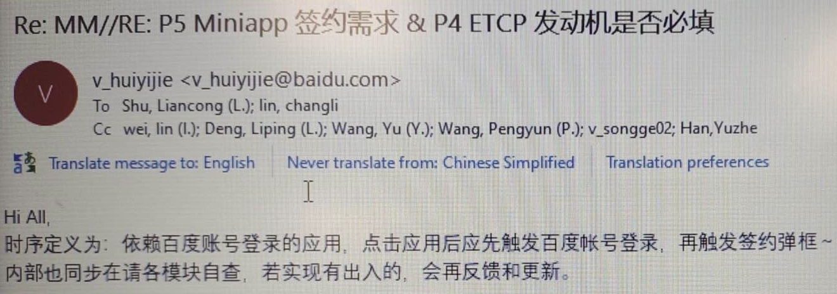
 | bugfix | 修复使用语音指令无法切换个性化发音人, 修复快速切换发音人偶现发音人错乱问题 | http://222.190.133.163:8090/c/android/project/ford_phase5/prebuilts/HY11/baidu/+/53890
 | bugfix | 修复个性化语音包重启系统后偶现恢复为默认发音人的问题, APIMCIM-22470 | http://222.190.133.163:8090/c/android/project/ford_phase5/prebuilts/HY11/baidu/+/55596 | 
 | bugfix | 修复偶现数据库初始化异常导致语音功能异常问题, APIMCIM-21660 | http://222.190.133.163:8090/c/android/project/ford_phase5/prebuilts/HY11/baidu/+/54001
安全 | bugfix | 针对账号app新增 selinux 规则 | http://222.190.133.163:8090/c/android/project/ford_phase5/prebuilts/HY11/baidu/+/53828
 | bugfix | APIMCIM-21409, 修复多主题适配问题 | http://222.190.133.163:8090/c/android/project/ford_phase5/prebuilts/HY11/baidu/+/54408
小程序 | 改进优化 | 修复车速大于5公里/时, 播放小程序视频无行车安全提示问题 | http://222.190.133.163:8090/c/android/project/ford_phase5/prebuilts/HY11/baidu/+/53890 | 横展视频播放涉及行车安全的排查时发现的问题
 | bugfix | APIMCIM-20704, 资源方芒果tv云端修复, 无需更新IVI软件
随心看 | bugfix | 多次点击投屏按钮切换投屏，闪退到爱奇艺搜索结果页面 | http://222.190.133.163:8090/c/android/project/ford_phase5/packages/apps/VideoPlayer/+/53864
 | bugfix | 修复退出签约偶现随心看crash问题 | http://222.190.133.163:8090/c/android/project/ford_phase5/packages/apps/VideoPlayer/+/53865
 | bugfix | fix: 修复monkey发现的crash问题, 修复由于生命周期异常和空指针异常导致crash问题
 | bugfix | fix: 修复安全弹窗出现在了pano屏的问题, fix: 修复中控播放视频, 切换到后台后, 语音继续播放, 音乐没有播放的问题 | http://222.190.133.163:8090/c/android/project/ford_phase5/packages/apps/VideoPlayer/+/54104(http://222.190.133.163:8090/c/android/project/ford_phase5/packages/apps/VideoPlayer/+/54104) http://222.190.133.163:8090/c/android/project/ford_phase5/packages/apps/VideoPlayer/+/54108(http://222.190.133.163:8090/c/android/project/ford_phase5/packages/apps/VideoPlayer/+/54108)
 | bugfix | 修复进入播放页偶现播放器初始化慢导致车速回调崩溃 | http://222.190.133.163:8090/c/android/project/ford_phase5/packages/apps/VideoPlayer/+/53857
随心听 | bugfix | fix: 修复购买记录分页逻辑错误 | http://222.190.133.163:8090/c/android/project/ford_phase5/packages/apps/AudioPlayer/+/53762
 | bugfix | fix: APIMCIM-19901 , 修复电台last source恢复播放url失效问题 fix: 添加客户端版本号, 用于云端可以区分客户端版本 | http://222.190.133.163:8090/c/android/project/ford_phase5/packages/apps/AudioPlayer/+/53745(http://222.190.133.163:8090/c/android/project/ford_phase5/packages/apps/AudioPlayer/+/53745(http://222.190.133.163:8090/c/android/project/ford_phase5/packages/apps/AudioPlayer/+/53745)) http://222.190.133.163:8090/c/android/project/ford_phase5/packages/apps/AudioPlayer/+/54298(http://222.190.133.163:8090/c/android/project/ford_phase5/packages/apps/AudioPlayer/+/54298(http://222.190.133.163:8090/c/android/project/ford_phase5/packages/apps/AudioPlayer/+/53745))
 | bugfix | fix: 修复monkey发现的crash问题, 副驾随心听蓝牙耳机弹框逻辑添加防护 | http://222.190.133.163:8090/c/android/project/ford_phase5/packages/apps/AudioPlayer/+/53993
 | bugfix | fix: 修复副驾随心听在USB播放时接收语音歌单后音频叠加和pano展示异常问题, APIMCIM-21478 , APIMCIM-21467, APIMCIM-21481, APIMCIM-21482 | http://222.190.133.163:8090/c/android/project/ford_phase5/packages/apps/AudioPlayer/+/53888
地图 | feature | pano屏路口放大图功能 | http://222.190.133.163:8090/c/android/project/ford_phase5/prebuilts/HY11/baidu/+/53925 | 百度已完成功能测试并提供测试结果, 福特FO已签收, 要求R09合入
 | bugfix | 修复出现路口放大图时，语音VR 退出导航，偶现闪退问题; 修复发起多次导航时有内存泄露的问题; | http://222.190.133.163:8090/c/android/project/ford_phase5/prebuilts/HY11/baidu/+/55689 | 经过测试和风险评估, 福特项目和FO同意合入
账号 | bugfix | APIMCIM-21409, 修复多主题适配问题 | http://222.190.133.163:8090/c/android/project/ford_phase5/prebuilts/HY11/baidu/+/54364
小程序 | bugfix | fix: 语音打开小程序，会播报账号未登录的问题; fix: 空指针异常导致crash问题 | http://222.190.133.163:8090/c/android/project/ford_phase5/prebuilts/HY11/baidu/+/54364

